Einschiffungsmodalitäten
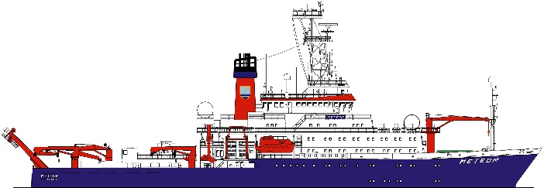
 | RV METEOR
 | DBBH | IMO 8411279
 | Flag: German |  |  |  | Leitstelle Deutsche Forschungsschiffe
 |  |  |  |  |  | english Version
 | Einschiffungsmodalitäten (Stand 11.09.2023)
 | (bitte mindestens 3 Wochen vor Reisebeginn per E-mail an die Leitstelle senden)
 | Die Hafenliegezeiten von FS METEOR sind effizient kalkuliert. Um Unstimmigkeiten und Verzögerungen zu Lasten der wissenschaftlichen Arbeitszeit auf See zu vermeiden, bittet die Leitstelle alle verantwortlichen Nutzer zu beachten,daß die hier abgefragten Informationen der äußerst wichtigen Feinabstimmung unmittelbar vor Reisebeginn zwischen Wissenschaft, Leitstelle, Agentur, Schiff und Reederei dienen.
 | In allen Häfen gilt, daß es für nicht autorisierte Personen unmöglich ist, das Hafengebiet ohne den Agenten zu betreten. Durch die Mithilfe des Agenten können die Formalitäten so durchgeführt werden, daß die spätere Ausklarierung des Schiffes ohne Probleme möglich ist.
 | Wann immer möglich, sollten daher nicht nur aus finanziellen Gründen Gruppentransporte über den Agenten durchgeführt werden. Sämtliche Transporte werden über das Schiff bestellt und organisiert. Personen, die vorher im betreffenden Hafen Urlaub machen, sollten sich nach Möglichkeit mit ihrer Arbeitsgruppe an einem vorher vereinbarten Ort treffen und dann als Gruppe vom Agenten zum Schiff gebracht werden.
 | Wissenschaftler, die aus den Land des Abgangshafens stammen, müssen so rechtzeitig an Bord kommen, daß die von Agentur und Beörden zur Ausklarierung des Schiffes benötigten Dokumente (einschließlich der seemannischen und wissenschaftlichen Besatzungslisten) rechtzeitig fertiggestellt werden können (also mindestens mehrere Stunden vor dem Auslaufen und nicht in letzter Minute!).
 | Die Leitstelle dankt Ihnen für Ihr Verständnis und übernimmt mit Hilfe der sorgfältig ausgefüllten Listen die weitere zielgerichtete Verteilung der von Ihnen gelieferten Informationen für Ihre bevorstehende Forschungsfahrt.
 | Allgemeine Hinweise zum Ausfüllen der Listen für die Einschiffungsmodalitäten:
 | Bitte füllen Sie die | grau | -markierten Felder erst auf dem Registerblatt wiss.list und erst dann auf den Registerblättern
 | cabin.list, trans.list und vaccination.list aus. Verändern Sie die vorgegebenen Formate nicht, da sonst die weitere automatische Verarbeitung nicht mehr möglich ist.
! | Umlaute ä, ö, ü, sind durch ae, oe, ue, zu ersetzen, ß durch ss!
 | Im Kopf der wiss.list sind einzutragen:
 | Port of Departure: Einschiffungs- bzw. Abfahrtshafen
 | Reise Nummer : Voyage xx-x (wobei x als Platzhalter für die aktuellen Zahlen steht und
 | durch diese ersetzt werden muss)
 | Date of Departure: hier ist das aktuelle Abfahrtsdatum einzutragen

 | Im body der Liste sind einzutragen:
 | Die Namensspalte mit dem Nachnamen in Großbuchstaben, gefolgt vom Vornamen. Hat der Fahrtteilnehmer mehrere Namen, sind jeweils der 1.Nachname sowie der 1. Vorname einzutragen. Es sind keine Titel einzutragen!!
 | In der Spalte "Rank" ist grundsätzlich der Fahrtleiter als erster einzutragen als "ch/scientist", für alle anderen Fahrtteilnehmer "scientist".
 | In der Spalte "Nationality" ist die Nationalität anzugeben, wobei der erste Buchstabe, z.B. G für German grundsätzlich gross zu schreiben ist.
 | In der Spalte "Date of Birth" ist das Datum im folgenden Format einzutragen: "dd.mm.yy"
 | die ersten beiden Stellen für den Tag, gefolgt vom Monat und dem Jahr, jeweils getrennt durch einen Punkt (keine Schrägstriche oder andere Zeichen!).
 | In der Spalte "Place of Birth" wird entsprechend dem Passeintrag der Geburtsort (Zusätze sind wegzulassen) eingetragen, z.B. für Winz-Niederwenigern nur Winz.
 | In der Spalte "Validity of Passport" ist das gleiche Format wie in der Spalte "Date of Birth" zu benutzen.
 | In der letzten Spalte auf dem Blatt "trans.list" soll allen Anreisenden einer Gruppe ein Nummern - Code zugeordent werden (siehe Beispiel unten). Dieser Code wird unter "remarks" im unteren Bereich der Liste näher erläutert und ergibt eine Gesamtübersicht bezüglich der Transportwünsche
 | Beispiel:
 | 1) 18 Persons: Transport from airport to hotel "Intercontinental", Main Road1, 102034 City Town, on arrival and further transport on
 | Tuesday morning 14th Oct. at 08.00 (a.m.) LT to berth RV METEOR
 | 2) 7 Persons: Transport from airport to hotel "Atlantic" Main Road2, 102034 City Town,on arrival and further transport on
 | Tuesday evening 14th Oct. at 08.00 (p.m.) LT to berth RV METEOR
 | 3) 4 Persons: Direct transport from airport to berth RV METEOR

 | english version

 | Embarkation modalities
 | (please send as email attachment at least 3 weeks before begin voyage to "Leitstelle".)
 | The port times of the RV METEOR are calculated efficient. In order to avoid discrepancies and delays to the scientific worktime on see, the Leitstelle asks to attend all responsible users that the queried informations serve the extremely important fine adjustment directly before begin of voyage between science, Leitstelle, agency, vessel and shipping company.
 | In all ports is fact that it is impossible for not authorized persons, to enter the port area without the agent's help. The formalities can be arranged by the assistance of the agent that the later outturn clearance of the vessel is possible without any problems.
 | Whenever practicable group transportations arranged by the agent should be done not only because of financial reasons. All ttansfers will organized from the ship. Persons on vacation in the port, before boarding the vessel, should meet if possible with their working group on an agreed place before and then as group to be transfered to the vessel.
 | Scientists, who originate from the country of the port of departure, must board the vessel in time so that documents for the outturn clearance of the vessel (including the maritime and scientific crew lists) which are needed from the agency and public authorities can be prepared in time (at least several hours before sailing and not in last minute!).
 | The Leitstelle thanks you for your understanding and takes over with the help of the carefully filled out lists the further accurate distribution of all your delivered informations concerning your impending research voyage.
 | General references in filling out the lists for the embarkation modalities:
 | Please fill out at first the |  | grey | -marked cells on the sheet wiss.list, then on the sheet cabin.list and at last
 | on the sheet trans.list. Do not change the given formats, since otherwise the further automatic processing is no longer possible.
! | Modifications like ä, ö, ü, should be replaced by ae, oe, ue, ß by ss!
 | In the head of wiss.list are to be registered:
 | Port of Departure: Port of departure respective embarkation
 | Voyage number: Voyage xx-x (hereby x as substitute symbol for the actual figures and
 | should be replaced by them)
 | Date of Departure: here is to register the actual date of departure

 | In the body of the list is to be registered:
 | The name column with the surname in capital letters, followed of the first name. If the travel participant has several names, is in each case to register the first Surname as well as the first first name. No titles are to be registered!!
 | In the column "rank" is in principle to register at first the chief scientist as "ch/scientist", for all other participants "scientist".
 | In the column "Nationality" is to indicate the nationallity, whereby in princible the first letter large, e.g. G for German.
 | In the column "Date of Birth" is to register the date in the following format: "dd.mm.yy" the first two digits indicates the day, followed by the month and year, between the figures one dot (no diagonal strokes or other indications!).
 | In the column "Place of Birth" will be registered according to the passport, the place of birth (without additives), e.g. for Winz-Niederwenigern only Winz.
 | In the column "Validity of Passport" the same format ashould be used like in the column "Date of Birth".
 | In the last column on the sheet "trans.list" all travelling persons of a group should be allocated to a numbercode (see example below). This code is described under "remarks" in the lower range of the list and shows a whole summary concerning the transportation wishes.
 | Examples:
 | 1) 18 Persons: Transport from airport to hotel "Intercontinental", Main Road1, 102034 City Town, on arrival and further transport on
 | Tuesday morning 14th Oct. at 08.00 (a.m.) LT to berth RV METEOR
 | 2) 7 Persons: Transport from airport to hotel "Atlantic" Main Road2, 102034 City Town,on arrival and further transport on
 | Tuesday evening 14th Oct. at 08.00 (p.m.) LT to berth RV METEOR
 | 3) 4 Persons: Direct transport from airport to berth RV METEOR

cabin.list
CABIN LIST
RV METEOR |  | Port of Departure: | Hamburg, Germany
DBBH | IMO 8411279 |  | Date of Departure: | 2022-01-11
Flag: German |  | Cruise No. | MXXX

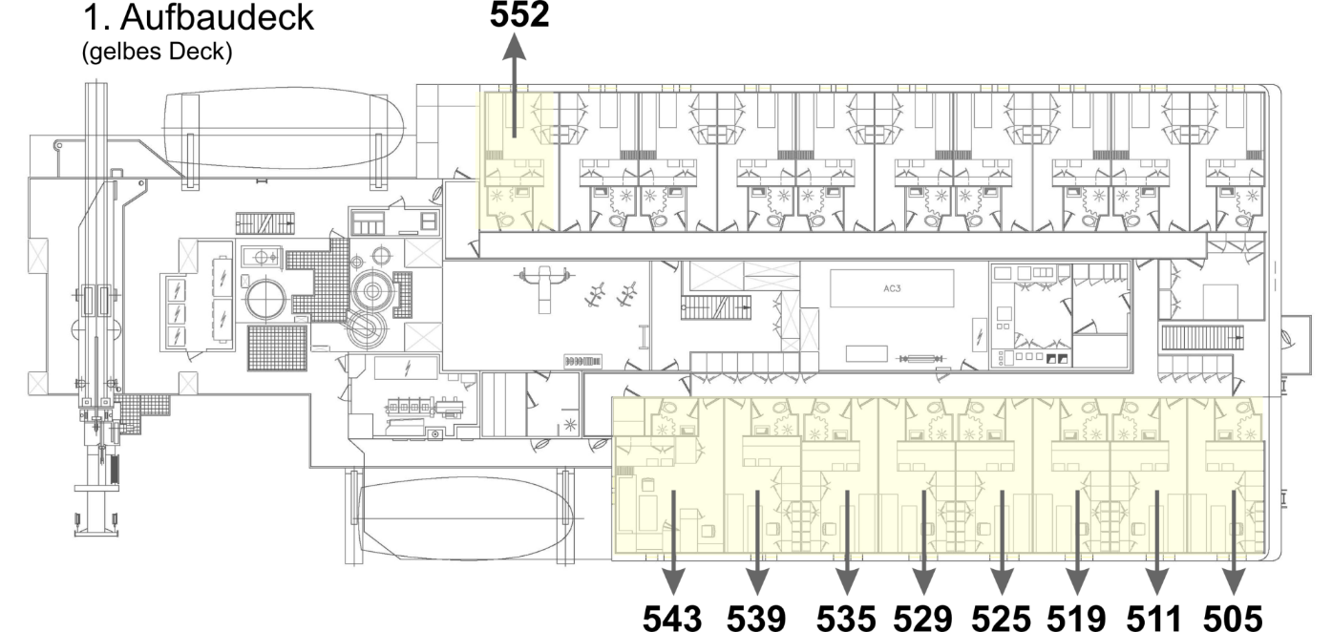
Kammer | Tel. | Belegung | Vorname, Nachname
433 | 600 | Fahrtleiter/ in
420 | 802 | DWD-Tech. oder 1.Wiss
552 | 801 | DWD-Met. oder 1.Wiss
543 | 601 | 1 Wissenschaftler/in
505 | 602 | 2 Wissenschaftler/innen

511 | 603 | 2 Wissenschaftler/innen

519 | 604 | 2 Wissenschaftler/innen

525 | 605 | 2 Wissenschaftler/innen

529 | 606 | 2 Wissenschaftler/innen

535 | 607 | 2 Wissenschaftler/innen

539 | 608 | 2 Wissenschaftler/innen

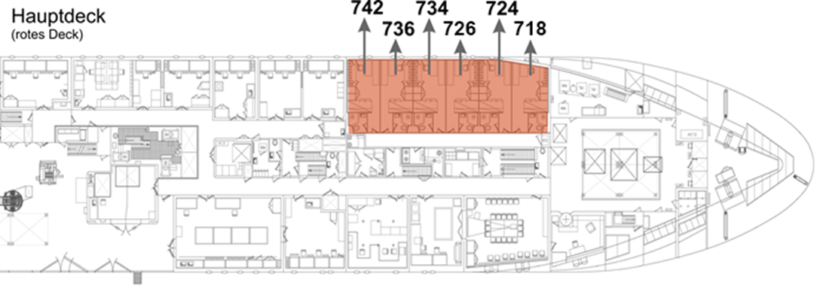
718 | 609 | 2 Wissenschaftler/innen

724 | 610 | 2 Wissenschaftler/innen

726 | 611 | 2 Wissenschaftler/innen

734 | 612 | 2 Wissenschaftler/innen

736 | 613 | 2 Wissenschaftler/innen

742 | 614 | 2 Wissenschaftler/innen

